Page 1
FACTURE n° |  |  | Etablie le
Contrat d'achat photovoltaïque N° BTA0656966 |  |  |  | Contrat d'accès au réseau CRAE N°591524
Période de production du 01/01/2020 au 20/06/20
Emetteur: | ICEA |  | Destinataire: |  |  | ENERCOOP
Adresse : | 815 La Pyrénéeene |  | Adresse : |  |  | 16-18 quai de Loire
CP / Commune | 31670 Labège |  | CP / Commune |  |  | 75019 PARIS
Téléphone : | 670303142 |  | Téléphone : |  |  | 01 81 80 23 51
Mail : | contact@icea-enr.fr |  | Mail : |  |  | oa@enercoop.org
TVA Intracomm. : | FR 59 822429486 |  | Site internet |  |  | www.enercoop.fr
RCS (ou RM) / NAF | 822429486 RCS Tls |  | TVA Intracomm. : |  |  | FR10484223094
Forme juridique et capital | SCIC/sas
Adresse du site de production |  |  | Modalité de paiement : par virement
Adresse : | ateliers municipaux |  | IBAN : FR76 1027 8022 9200 0201 8000 148
 |  |  | SWIFT : CMCIFR2A
CP / Commune | 31320-Aureville |  | Domicil. Bancaire : à compléter CCM LABEGE
Compteur de PRODUCTION :
Date nouveau relevé : | 2020-06-20 |  | Valeur du nouvel index (P1) : |  |  |  |  | kWh
Date ancien relevé : | 2020-01-01 |  | Valeur de l'ancien index (P2) : |  |  | 17,179 |  | kWh
 |  |  | Production (P1 - P2) : |  |  | -17,179 |  | kWh
Compteur de NON CONSOMMATION :
Date nouveau relevé : | 2020-06-20 |  | Valeur du nouvel index (A1) : |  |  |  |  | kWh
Date ancien relevé : | 2020-01-01 |  | Valeur de l'ancien index (A2) : |  |  | 7 |  | kWh
 |  |  | Production (A1 - A2) : |  |  | -7 |  | kWh
Production de kWh livrés (net des auxiliaires). Pnet = (P1-P2)-(A1-A2) : |  |  |  |  |  | -17,172 |  | kWh
Plafond annuel de l'énergie livrée, donné à l'article 3 du contrat : |  |  |  |  |  | 13,500 |  | kWh
Montant de la facture
Production livrée en kWh, jusqu'au plafond : | -17,172 | kWh | au tarif de : | 23.692 |  | c€/kWh | Soit un montant de : | -4068.39
Production livrée en kWh, au-delà du plafond | 0 | kWh | au tarif de : | 5 |  | c€/kWh | Soit un montant de : | 0
Autoliquidation de la TVA |  |  |  |  |  |  | Total € | -4068.39
Conditions de règlement : Conformément aux conditions générales de votre contrat d’obligation d’achat, cette facture est payable dans un délai de 30 jours à compter de sa date de réception, en utilisant obligatoirement le ou les modes de paiement spécifiés par l’Acheteur. Aucun escompte n’est pratiqué en cas de paiement anticipé. |  |  |  |  | 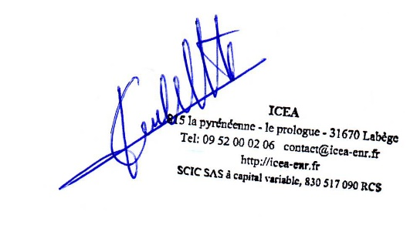 Signature :

Pôle Energie |  | Branche Approvisionnement |  | JAL |  |  | Pièce
% SOM |  | % TNC |  | Débit |  |  | Crédit

Signatures
Validation |  | Bon à payer

 |  |  |  | Paiement | Date N° JAL |  | virt | Validé par
 |  |  |  |  |  |  | chq
 |  |  |  |  |  |  | chq

